Croqui
Formulário padrão de contagem de PEDESTRES
Cruzamento | 05-014 - Rua Carijós x Av. São Bernardo do Campo (divisa c/ São Bernardo do Campo) (PARCIAL)

Croqui
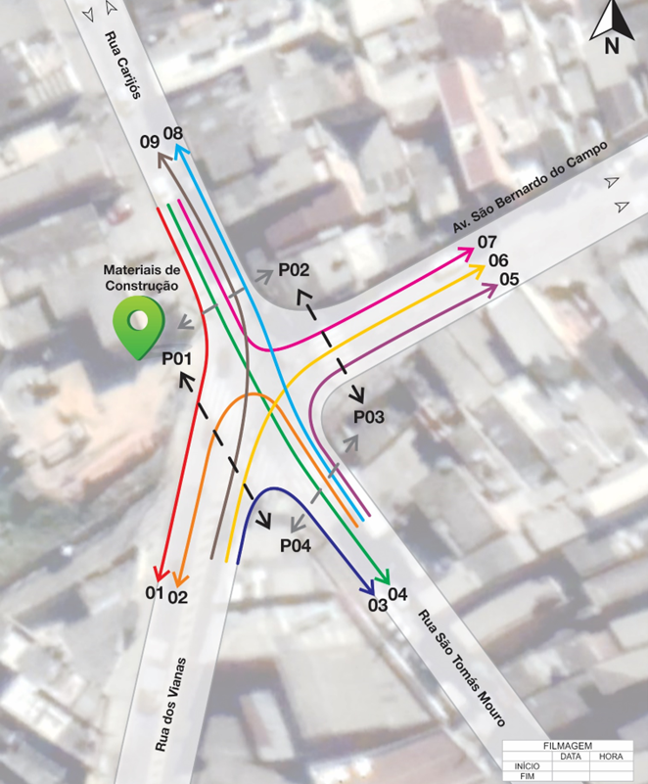

Pedestre
2020-05-12 |  |  |  | P01 | P02 | P03 | P04 | P05 | P06 | TOTAL
HORA PICO VEICULAR |  | às | Manhã |  |  |  |  |  |  | 0
 |  | às | Tarde |  |  |  |  |  |  | 0
HORA PICO PEDESTRE |  | às | Manhã |  |  |  |  |  |  | 0
 |  | às | Tarde |  |  |  |  |  |  | 0
TOTAL CICLO |  | às | Diário |  |  |  |  |  |  | 0

